Лист4
 | Гистограмма первичных баллов по образовательной организации ВПР Физика (7-й класс)
 | 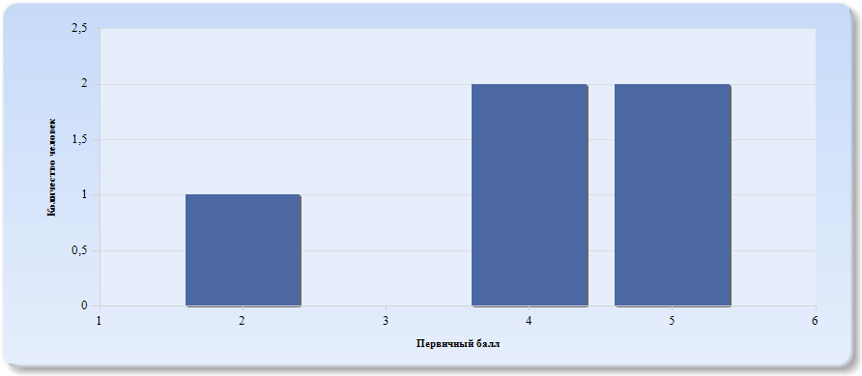
 | Нормальное распределение характеризуется следующими свойствами: симметричность относительно центра (среднего арифметического), медиана и мода должны быть равны среднему арифметическому. Ненормальные распределения требуют исследования контекстных факторов.

Таблица 2.Физика
Основные статистические показатели по предмету Физика, в разрезе классов школы
Класс |  | Количество участников, получивших отметку "2" | Количество участников, получивших отметку "3" | Количество участников, получивших отметку "4" | Количество участников, получивших отметку "5"
ВПР - 7 |  | 3 | 2 | 0 | 0

Лист5
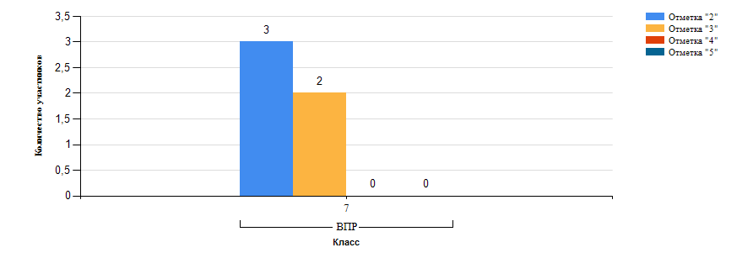
Гистограмма распределения участников ВПР-7 Физика по группам результатов

Лист6
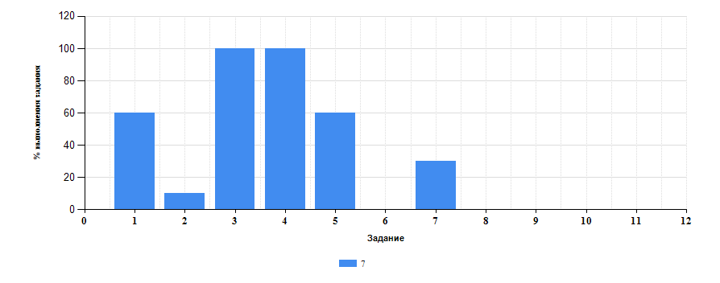
 | Таблица 3.Физика
 | Класс | Количество участников | Минимальный первичный балл | Максимальный первичный балл | Медиана первичных баллов | Среднее арифметическое первичных баллов
 | 7 | 5 | 2 | 5 | 4 | 4

Достижение планируемых результатов ВПР по предмету Физика
Выполнение заданий ВПР-7 по предмету Физика (в % от числа участников и максимального балла)

Лист7
Таблица 4.Класс 7.Физика

 | Номер задания |  | Задание | % по школе | Класс | % по классу
 | 1 |  | (1) проводить прямые измерения физических величин. время, расстояние, масса тела, объем, сила, температура, атмосферное давление, и использовать простейшие методы оценки погрешностей измерений | 60 | 7 | 60
 | 10 |  | (10) решать задачи, используя физические законы (закон сохранения энергии, закон Гука, закон Паскаля, закон Архимеда) и формулы, связывающие физические величины (путь, скорость, масса тела, плотность вещества, сила, давление, кинетическая энергия, потенциальная энергия, механическая работа, механическая мощность, КПД простого механизма, сила трения скольжения, коэффициент трения). на основе анализа условия задачи записывать краткое условие, выделять физические величины, законы и формулы, необходимые для ее решения, проводить расчеты и оценивать реальность полученного значения физической величины | 0 | 7 | 0
 | 11 |  | (11) анализировать отдельные этапы проведения исследований и интерпретировать результаты наблюдений и опытов; решать задачи, используя физические законы (закон сохранения энергии, закон Гука, закон Паскаля, закон Архимеда) и формулы, связывающие физические величины (путь, скорость, масса тела, плотность вещества, сила, давление, кинетическая энергия, потенциальная энергия, механическая работа, механическая мощность, КПД простого механизма, сила трения скольжения, коэффициент трения). на основе анализа условия задачи записывать краткое условие, выделять физические величины, законы и формулы, необходимые для ее решения, проводить расчеты и оценивать реальность полученного значения физической величины | 0 | 7 | 0
 | 2 |  | (2) распознавать механические явления и объяснять на основе имеющихся знаний основные свойства или условия протекания этих явлений. равномерное и неравномерное движение, инерция, взаимодействие тел, передача давления твердыми телами, жидкостями и газами, атмосферное давление, плавание тел; анализировать ситуации практико-ориентированного характера, узнавать в них проявление изученных физических явлений или закономерностей и применять имеющиеся знания для их объяснения; | 10 | 7 | 10
 | 3 |  | (3) решать задачи, используя физические законы (закон Гука, закон Архимеда) и формулы, связывающие физические величины (путь, скорость, масса тела, плотность вещества, сила, давление, кинетическая энергия, потенциальная энергия, сила трения скольжения, коэффициент трения). на основе анализа условия задачи выделять физические величины, законы и формулы, необходимые для ее решения, проводить расчеты | 100 | 7 | 100
 | 4 |  | (4) решать задачи, используя формулы, связывающие физические величины (путь, скорость тела). на основе анализа условия задачи записывать краткое условие, выделять физические величины, законы и формулы, необходимые для ее решения, проводить расчеты | 100 | 7 | 100
 | 5 |  | (5) интерпретировать результаты наблюдений и опытов | 60 | 7 | 60
 | 6 |  | (6) анализировать ситуации практико-ориентированного характера, узнавать в них проявление изученных физических явлений или закономерностей и применять имеющиеся знания для их объяснения | 0 | 7 | 0
 | 7 |  | (7) использовать при выполнении учебных задач справочные материалы; делать выводы по результатам исследования; | 30 | 7 | 30
 | 8 |  | (8) решать задачи, используя физические законы (закон Паскаля, закон Архимеда) и формулы, связывающие физические величины (масса тела, плотность вещества, сила, давление). на основе анализа условия задачи выделять физические величины, законы и формулы, необходимые для ее решения, проводить расчеты | 0 | 7 | 0
 | 9 |  | (9) решать задачи, используя формулы, связывающие физические величины (путь, скорость, масса тела, плотность вещества, сила, давление). на основе анализа условия задачи, выделять физические величины и формулы, необходимые для ее решения, проводить расчеты | 0 | 7 | 0

 |  | Выполнение заданий ВПР-7 по предмету Физика (в % от числа участников и максимального балла) в разрезе групп учащихся разного уровня подготовки
 |  | 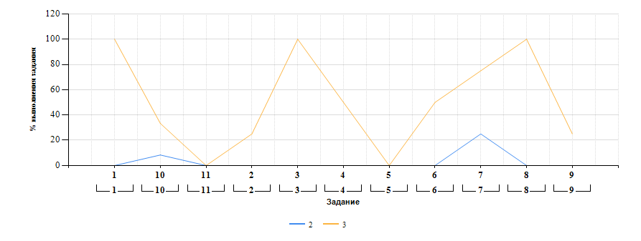

Лист8
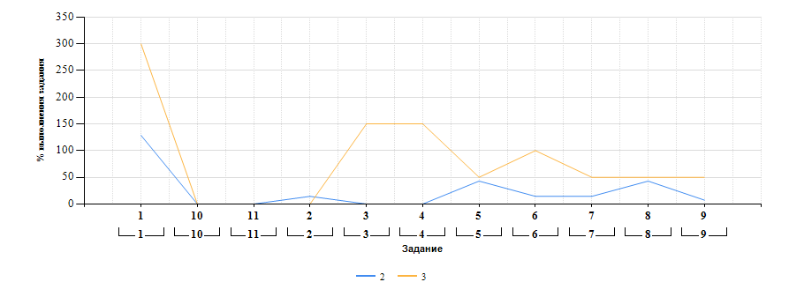
Выполнение заданий ВПР-8 по предмету Физика (в % от числа участников и максимального балла) в разрезе групп учащихся разного уровня подготовки

